FII2_j_13_SH_u__FII3_j_13_SH
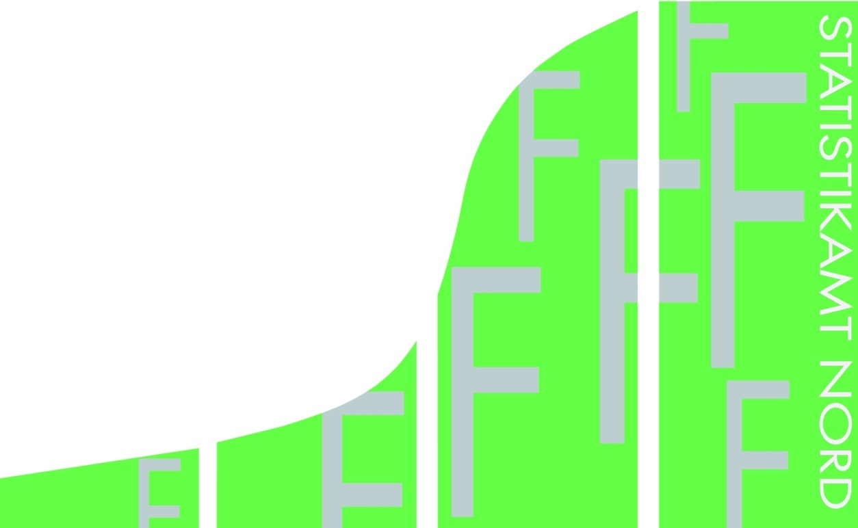
Statistisches Amt
für Hamburg und Schleswig-Holstein

 |  | STATISTISCHE BERICHTE
 |  | Kennziffer: F II 2 - j 13 SH und F II 3 - j 13 SH

Baufertigstellungen und Bauüberhang
in Schleswig-Holstein
 | 2013

 |  |  | Herausgegeben am: 15. Juni 2015

Erläuterungen
Begriffserläuterungen und Hinweise

Seit Januar 2012 werden "sonstige Wohneinheiten" (Wohneinheiten ohne Küche, die überwiegend z. B. in
Wohnheimen anzutreffen sind) mit zu den Wohnungen gezählt.
Wohngebäude
Wohngebäude sind Gebäude, die mindestens zur Hälfte – gemessen am Anteil der Wohnfläche an der Gesamtnutzfläche – Wohnzwecken dienen. Zu den Wohngebäuden zählen auch Wohnheime. Außerdem Ferien-, Sommer- und Wochenendhäuser mit einer Mindestgröße von 50 m² Wohnfläche.
Nichtwohngebäude
Nichtwohngebäude sind Gebäude, die überwiegend (zu mehr als der Hälfte der Gesamtnutzfläche) Nichtwohnzwecken dienen. Dazu zählen z.B. Anstaltsgebäude, Büro- und Verwaltungsgebäude, landwirtschaftliche und nichtlandwirtschaftliche Betriebsgebäude (z.B. Fabrikgebäude, Hotels) und
sonstige Nichtwohngebäude (wie Schulgebäude, Kindertagesstätten, Sporthallen).
Wohnungen
Unter einer Wohnung sind nach außen abgeschlossene, zu Wohnzwecken bestimmte, in der Regel zusammenliegende Räume zu verstehen, die die Führung eines eigenen Haushalts ermöglichen. Wohnungen haben einen eigenen Eingang unmittelbar vom Freien, von einem Treppenhaus oder einem Vorraum. Zur Wohnung können aber auch außerhalb des eigentlichen Wohnungsabschlusses liegende zu Wohnzwecken ausgebaute Keller- oder Bodenräume (z. B. Mansarden) gehören.
Räume
Räume sind alle zu Wohnzwecken bestimmte Zimmer mit einer Wohnfläche von mindetens 6 m2 sowie abgeschlossene Küchen unabhängig von deren Größe.
Veranschlagte Kosten
Veranschlagte Kosten des Bauwerkes sind die Kosten des Bauwerkes gemäß DIN 276 (in der jeweils gültigen Fassung) als Summe der Kostengruppen 300 und 400. Baukosten im Sinne der Bautätigkeits-statistik sind somit die Kosten der Baukonstruktionen (einschl. Erdarbeiten und baukonstruktive Einbauten) sowie die Kosten der technischen Anlagen. Kosten für nicht fest verbundene Einbauten, die nicht Bestandteil des Bauwerkes sind, wie Großrechenanlagen oder industrielle Produktionsanlagen, sind nicht einzubeziehen. Die Umsatzsteuer ist in den veranschlagten Kosten enthalten.
Rauminhalt
Rauminhalt ist das von den äußeren
Begrenzungsflächen eines Gebäudes eingeschlossene Volumen (Bruttorauminhalt); d. h.
das Produkt aus der überbauten Fläche und der anzusetzenden Höhe, es umfasst auch den Rauminhalt der Konstruktion (DIN 277 Teil 1 in der jeweils gültigen Fassung).
Wohnfläche
Wohnfläche ist die Summe der anrechenbaren Grundflächen der Räume, die ausschließlich zu einer Wohneinheit gehören. Zur Wohnfläche von Wohnungen gehören die Flächen von Wohn- und Schlafräumen, Küchen und Nebenräumen (Dielen, Abstellräumen, Bad u. dgl.).
Nutzfläche
Unter der Nutzfläche versteht man die anrechenbaren
Flächen in Gebäuden oder Gebäudeteilen, die nicht Wohnzwecken dienen.
Baumaßnahmen an bestehenden Gebäuden
Baumaßnahmen an bestehenden Gebäuden sind bauliche Veränderungen an bestehenden Gebäuden durch Umbau Ausbau-, Erweiterungs- oder Wiederherstellungsmaßnahmen. Hervorzuheben ist bei dieser Art der Bautätigkeit, dass Wohnungen hier nicht nur neu entstehen, sondern auch entfallen können (z.B. durch Wohnungszusammenlegungen). Die bei diesen Baumaßnahmen entfallenden Wohnungen werden bei der Ermittlung der Zahl genehmigter oder fertig gestellter Wohnungen in Abzug gebracht (saldiert). Es handelt sich also um Nettowerte.
Rechtsgrundlage
Die Statistik der Bautätigkeit im Hochbau ist angeordnet durch das Gesetz über die Statistik der Bautätigkeit im Hochbau und die Fortschreibung des Wohnungsbestandes (Hochbaustatistikgesetz - HbauStatG) vom 5. Mai 1998 (BGBl. I S. 869), das zuletzt durch Artikel 5a des Gesetzes vom 12. April 2011 (BGBl. I S. 619) geändert worden ist, in Verbindung mit dem Gesetz über die Statistik für Bundeszwecke (Bundesstatistikgesetz - BStatG) vom 22. Januar 1987 (BGBl. I S. 462, 565), das zuletzt durch Artikel 13 des Gesetzes vom 25. Juli 2013 (BGBl. I S. 2749).
Hinweis
Bundeszahlen veröffentlicht das Statistische Bundesamt in seiner Fachserie 5, Reihe 1 (Bautätigkeit), sowie Fachserie 5, Reihe 3 (Bautätigkeit und Wohnungen - Bestand an Wohnungen)

Text_u_Tab.1.
 | Wohnungen insgesamt | Wohnungen; Neubau | Wohnungen durch Baumaßnahmen
1 | 1 | 1 | 1
1. Baufertigstellungen und Bauüberhang in Schleswig-Holstein 2013
In Schleswig-Holstein wurden im Jahr 2013 insge-samt 8.245 Wohnungen in Wohn- und Nicht- wohngebäuden fertiggestellt. Das sind 133 Woh- nungen oder 1,6 % weniger als im Jahr davor. Von den 7.503 Wohnungen in neuen Wohngebäuden entfielen 4.882 (65,1 %) auf solche in Eigenheimen; 2012 betrug dieser Anteil 64,0 %.
Im Nichtwohnbau sank 2013 das Fertigstellungs- volumen um 20,9 % auf 6,2 Mio. Kubikmeter. Den größten Anteil am Gesamtvolumen hatten mit 32,5 % (3,3 Mio. m3) die 593 nichtland-wirtschaftlichen Betriebsgebäude. Der Überhang an genehmigten, aber zum Jahres-ende noch nicht fertiggestellten Wohnungen, belief sich am 31.12.2013 auf insgesamt 17.394 Einheiten. Das sind 3.441 (24,7 %) mehr als zum gleichen Zeitpunkt des Vorjahres.
Von den Wohnungen des Bauüberhangs wurden 55,0 % im Jahre 2013 genehmigt, waren 42,4 % bereits im Bau und 33,8 % schon unter Dach, also rohbaufertig.
Für 419 Wohnungen ist im vergangenen Jahr die Baugenehmigung erloschen.

1.1. Der Bauüberhang in Wohn- und Nichtwohngebäuden 2001 - 2013

31.12. | Noch nicht fertiggestellte Wohnungen insgesamt | Davon

 |  | in neu zu errichtenden Gebäuden |  |  |  | Baumaßnahmen an bestehenden Gebäuden

 |  | im Bau befindlich | davon |  | noch nicht begonnen
 |  |  | unter Dach, rohbaufertig | noch nicht unter Dach

2001 | 17368 | 7976 | 5534 | 2442 | 7463 | 1928
2002 | 14683 | 6050 | 4138 | 1912 | 6928 | 1705
2003 | 15471 | 6581 | 4424 | 2157 | 7303 | 1587
2004 | 13296 | 5777 | 3848 | 1929 | 6114 | 1405

2005 | 12632 | 6275 | 4872 | 1403 | 5008 | 1349
2006 | 11811 | 5233 | 3892 | 1341 | 5366 | 1212
2007 | 10635 | 4392 | 3198 | 1194 | 5204 | 1039
2008 | 10734 | 4409 | 3305 | 1104 | 5376 | 949
2009 | 11138 | 4842 | 3209 | 1633 | 5328 | 968

2010 | 11823 | 5302 | 3334 | 1968 | 5512 | 1009
2011 | 12522 | 4303 | 2883 | 1420 | 7102 | 1117
2012 | 13953 | 4061 | 2873 | 1188 | 8495 | 1397
2013 | 17394 | 7371 | 5873 | 1498 | 8413 | 1610

